Tema Unico
2° Recuperatorio: 1° Parcial Investigación Operativa - 06/10/2018 |  | Tema Único
Nombre/s y Apellido/s: |  | Puntaje Obtenido | Puntaje Total
 |  |  | 10

1 | Explicar por qué es útil el Concepto de Margen Libre |  | 2
2 | Indicar si es V o F. Justificar en caso de ser Falso: Una simulación es un artificio contextual que referencia la investigación de una hipótesis o un conjunto de hipótesis de trabajo utilizando modelos para la enseñanza y el aprendizaje. |  | 1
3 | ¿Cuáles son los componentes de la Matriz Insumo Producto? Explicar brevemente cada uno de ellos |  | 2

4.- Simulación |  |  | 2
Considere una habitación de capacidad infinita donde entran pallets bajo una distribución Poisson con parámetro lambda 4/hora. Simule el proceso a través de 10 corridas sabiendo que la tasa de salida "mu" es de 3/hora. ¿Cuál es el largo máximo que alcanzará la fila de espera?

5.- Filas de Espera |  |  | 1
Una compañía ferroviaria pinta sus propios vagones, según se vayan necesitando, en sus propios talleres donde se pinta a mano de uno en uno con una velocidad que se distribuye según una exponencial de media un cada 4 horas y un costo anual de 4 millones de euros. Se ha determinado que los vagones pueden llegar según un proceso de Poisson de media un cada 5 horas. Además el costo por cada vagón que no está activo es de 500 euros la hora. El nuevo jefe del área plantea otra posibilidad. El considera que encargar dicho trabajo a una empresa de pintura que lo haría con aerosol con el consiguiente ahorro de tiempo es mejor. Sin embargo el presupuesto para esta segunda alternativa es de 10 millones de euros anuales. En este caso, el proceso se aproxima a uno de Poisson con una tasa de uno cada 3 horas.
 | a.- ¿Qué opción en la correcta?

6.- Cadenas de Markov |  |  | 1
En una comunidad hay 3 empresas (E1, E2, E3) existe la movilidad de un cliente de uno a otro. El 1 de enero, el 25% de los clientes va al E1, 30% al E2 y el resto al E3 de un total de 10.000 personas. Cada mes el E1 logra retener el 90% de sus clientes y pierde el 10% que se va al E2. Se averiguó que el E2 solo retiene el 5% y pierde el 85% que va a E1 y el resto se va a E3, el E3 retiene solo el 40%, pierde el 50% que va al E1 y el 10% va al E2.
 | a.- ¿Cuál es la proporción de clientes para los supermercados el 1 de abril?

7.- Programación de Proyectos |  |  | 1
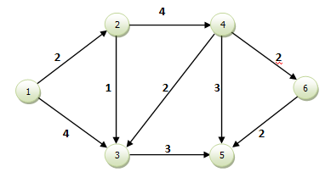

 | a.- Indicar Duración del proyecto y camino crítico

Solución
1.- Este concepto es útil cuando se está programando la actividad para que comience lo antes posible e interesa conocer cuál es el margen de tiempo disponible para no modificar el proyecto hacia adelante, es decir para no modificar las fechas temprana y tardía del nodo j que define su finalización.

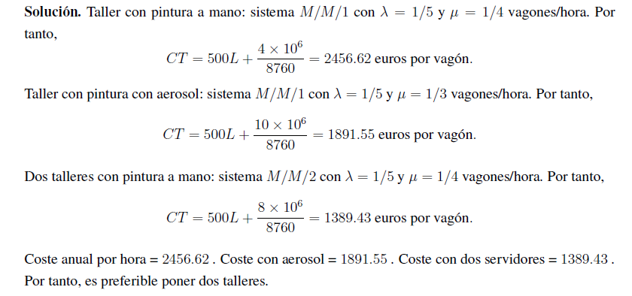
5.-

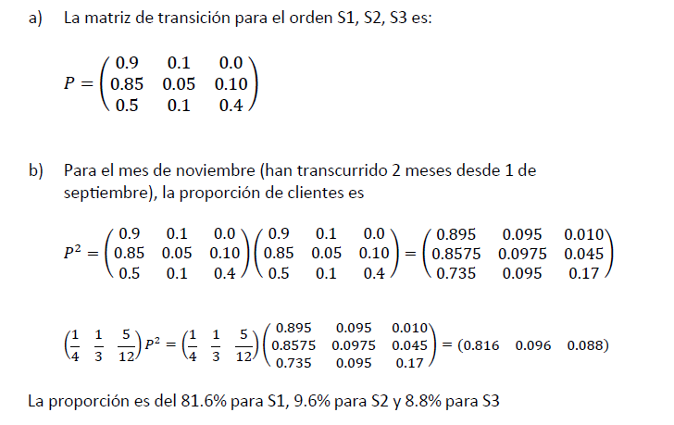
6.-

7.-

